Sheet1

产品报价单

配置清单

序号 | 名称 | 型号 | 技术规格 | 单位 | 市场价 | 图片
1 | 安检机 | PL5030 | PL5030此款设备运用X射线对物品进行更加精确的检测，检测传感器迅速穿过输送带上的要被检测的物品，各类物品进行仔细的分类检查，排除掉可能存在安全隐患的物品。产品探测精准及时，为公共环境安全防卫体系建设提供更加坚实的保障、具有爆炸物/毒品辅助检查功能。★易学易用：采用简洁、人性化的操作界面，让用户轻松使用设备 ★高清显示：高分辨率21.5寸液晶显示器 ★一键关机：关机时只需旋转一下钥匙，设备自动安全关机，减少设备故障 ★环保设计：铅帘外加保护膜，防止客人手接触铅，避免铅污染 ★自动报警功能：遇到危险物品、穿不透物品会自动报警 ★服务保障：24小时售后电话随时为客户提供技术支持，服务团队分部全国各地，提供安装、维修检修服务。基本参数: 外形尺寸： 1266mm（长）*730mm（宽）* 1100mm（高） 接物架：70公分 通道尺寸：500（宽）×300（高）mm 传送带速度：0.22m/s 传送带额定负荷：150 kg 穿透力：20mm钢板 线分辨力：Φ0.0787mm 穿透分辨力：Φ0.127mm 空间分辨力：水平：Φ0.8mm，垂直：Φ0.8mm 通过率：720个/h 辐射安全： 单次检查剂量：1.81μGy/h 泄露射线剂量率：0.01μGy/h（封闭设备在距设备外表面0.1m任意处，符 合国内外健康安全标准） 胶卷安全性：对ISO1600胶卷安全 X射线发生器： X射线传感器：L形光电二极管阵列探测器 ，12bit深度 射线束方向：底照式 管电流：0.4~1.2mA（可调） 射线束发散角：80° 冷却／工作周期 密封式油冷／100％ 图像处理系统： 彩色图像显示：根据物质材质，24位真彩色显示 增亮/减暗：增加图像的亮度/减暗图像的亮度 图像回拉/前拉：显示前20幅图像，并对当前图像可进行任何图像处理、局 部放大功能 图像存储：实时保存任意幅图像，并可进行任意图像处理 使用环境： 工作温度／湿度：0℃～45℃／5%～95% (不冷凝) 储存温度／湿度：-40℃～60℃／5%～95% (不冷凝) 工作电压：220VAC(±10%) 50±3HZ 功率损耗：1KW 重量：约200KG | 台 | 55000 | 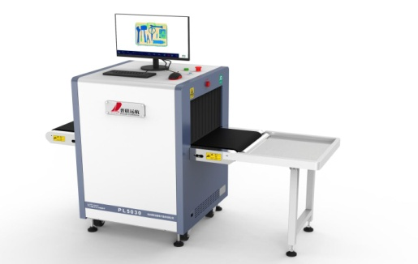
2 | 安检机 | PL5030 | ★新颖技术：数据采用并行传输技术，较其他同类产品网络传输的速度快10-20倍（选配功能） ★功能齐全：具有设备联网、图像储存输出等功能，可根据客户需求订制其他功能模块（选配功能） ★AI智能判图功能：安检机应能对被检物品形状进行自动判断，精确快速识别刀具、枪支、危险液体、烟花爆竹等危险违禁物品，可对物品智能圈出文字显示、语音提示、声光报警（选配功能） ★设备联网功能：设备具有联网功能，支持接入系统联网平台，联网平台主控端远程控制，与系统网络平台共享实时过包图像（选配功能） ★设备进、出包口安装摄像头，实时录像抓拍，对包裹、人进行关联保存及查询（选配功能） ★易学易用：采用简洁、人性化的操作界面，让用户轻松使用设备 ★高清显示：高分辨率21.5寸液晶显示器 ★节能环保：机器可以自动感应物体，有行李放上机器才启动运行，无物体时静止（选配功能） ★一键关机：关机时只需旋转一下钥匙，设备自动安全关机，减少设备故障 ★环保设计：铅帘外加保护膜，防止客人手接触铅，避免铅污染 ★动态画面切换：画面在静止的时候可以切换，在动态的时候也可以自如切换 ★自动报警功能：遇到危险物品、穿不透物品会自动报警 ★服务保障：24小时售后电话随时为客户提供技术支持，服务团队分部全国各地，提供安装、维修检修服务。 三、技术指标： 基本参数 外形尺寸：1580(长)×722（宽）×1150（高）mm 通道尺寸：500（宽）×300（高）mm 传送带速度：0.22m/s 传送带额定负荷：150 kg 穿透力：28mm钢板 线分辨力：Φ0.0787mm 穿透分辨力：Φ0.127mm 空间分辨力：水平：Φ0.8mm，垂直：Φ0.8mm 通过率：720个/h 辐射安全： 单次检查剂量：小于2μGy/h 泄露射线剂量率：小于1μGy/h（在距设备外表面5cm的任意处，符合国内外健康安全标准） 胶卷安全性 对ISO1600胶卷安全 X射线发生器： X射线传感器：L形光电二极管阵列探测器 ，12bit深度 射线束方向：底照式 顶照式 管电流：0.4~1.2mA（可调） 管电压：80KV（可调） 射线束发散角：80° 冷却／工作周期 密封式油冷／100％ 图像处理系统： 彩色图像显示：根据物质材质，24位真彩色显示 图像增强：高穿透显示、低穿透显示，图像细节、物体轮廓边缘更加清晰 放大镜：局部放大功能 增亮/减暗：增加图像的亮度/减暗图像的亮度 图像回拉/前拉：显示前20幅图像，并对当前图像可进行任何图像处理 图像存储：实时保存任意幅图像，并可进行任意图像处理。 爆炸物/毒品辅助检查 辅助探测一些典型毒品炸药等危险物品 系统功能 1、日期/时间显示 2、行李计数 3、用户管理 4、系统工作计时 5、射线出束计时 6、上电自检 7、图像存储和检索 8、维护诊断 9、双向扫描 10、图像识别培训 使用环境： 外形尺寸/重量：1650mm(长) ×730mm（宽）×1200mm（高）／约400KG 工作温度／湿度：0℃～45℃／5%～95% (不冷凝) 储存温度／湿度：-40℃～60℃／5%～95% (不冷凝) 工作电压：220VAC(±10%) 50±3HZ 功率损耗：1KW | 台 | 70000 | 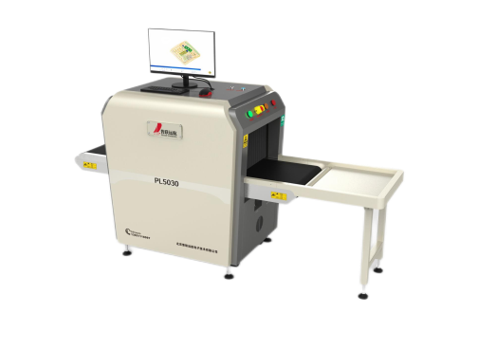
3 | 安检机 | PL6550 | PL6550此款设备运用X射线对物品进行更加精确的检测，检测传感器迅速穿过输送带上的要被检测的物品，以不同的反射颜色对各类物品进行仔细的分类检查，排除掉可能存在安全隐患的物品。产品探测精确及时，为公共环境安全防卫体系建设提供更加坚实的保障、具有爆炸物/毒品辅助检查功能。★新颖技术：数据采用并行传输技术，较其他同类产品网络传输的速度快10-20倍 ★功能齐全：具有设备联网、图像储存输出等功能，可根据客户需求订制其他功能模块（可选功能） ★AI智能判图功能：安检机应能对被检物品形状进行自动判断，精确快速识别刀具、枪支、危险液体、烟花爆竹等危险违禁物品，可对物品智能圈出文字显示、语音提示、声光报警（可选功能） ★设备联网功能：设备具有联网功能，支持接入系统联网平台，联网平台主控端远程控制，与系统 ★网络平台共享实时过包图像（可选功能） ★设备进、出包口安装摄像头，实时录像抓拍，对包裹、人进行关联保存及查询（可选功能） ★易学易用：采用简洁、人性化的操作界面，让用户轻松使用设备 ★高清显示：高分辨率21.5寸液晶显示器 ★海量储存：图片直接存入硬盘，储存数量大于200万张，并可直接调用查看 ★节能环保：机器可以自动感应物体，有行李放上机器才启动运行，无物体时静止（可选功能） ★一键关机：关机时只需旋转一下钥匙，设备自动安全关机，减少设备故障 ★环保设计：铅帘外加保护膜，防止客人手接触铅，避免铅污染 ★动态画面切换：画面在静止的时候可以切换，在动态的时候也可以自如切换 ★自动报警功能：遇到危险物品、穿不透物品会自动报警 ★服务保障：24小时售后电话随时为客户提供技术支持，服务团队分部全国各地，提供安装、维修检修服务。基本参数: 外形尺寸：2808.45(长)×902（宽）×1362.5（高）mm 通道尺寸：650（宽）×500（高）mm 传送带速度：0.22 m/s 传送带额定负荷：270 kg 单次检查剂量：< 1.2µGy 分辨力：直径0.1mm金属线 穿透力：28mm钢板 胶卷安全性 ：对ISO1600胶卷安全 泄漏剂量 ：<0.05µGy/h 辐射安全： 单次检查剂量：1.0μGy/h 泄露射线剂量率：0.01μGy/h（封闭设备在距设备外表面0.1m任意处，符合国内外健康安全标准） 胶卷安全性：对ISO1600胶卷安全 X射线发生器： X射线束方向：底照式 管电流：0.4~0.7mA（可调） 管电压：80kV 射线束发散角：80° 冷却／工作周期 密封式油冷／100％ 图像处理系统： X射线传感器 ：L形光电二极管阵列探测器，12bit深度 显示器：高分辨率21.5英寸彩色液晶显示器 彩色图像显示 ：24位真彩色显示 边缘增强：物体轮廓边缘更加清晰 超级图像增强 ：图像细节更加清晰 高穿透显示 ：提高图像中暗区的亮度，使隐藏在高吸收物后面的物品清晰显示。 低穿透力显示：提高低吸收率（易穿透）物体的对比度，使易穿透物体更加清晰 放大镜：局部放大功能 增亮/减暗：增加图像的亮度/降低图像的亮度 图像回拉 ：显示前20万幅图像，并对回拉图像可进行任何图像处理 图像复原 ：图像显示恢复到皮带停转的最初状态 图像存储 ：实时保存任意幅图像，并可进行任意图像处理，连续工作保存。 使用环境： 工作温度／湿度：0℃～45℃／20%～95% (不冷凝) 储存温度／湿度：-20℃～60℃／20%～95% (不冷凝) 工作电压：220VAC(±10%) 50±3Hz 功率损耗：1.2KW（最大值） 噪声级：<55dB | 台 | 120000 | 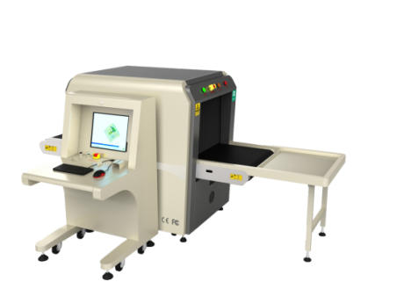
4 | 安检机 | PL6550D | 产品特色： 设备寿命高达15年，极大降低设备折旧成本。 集成触摸板鼠标紧急停止按钮，操作方便。 产品的穿透力、分辨力为行业最优，超清图像处理系统可媲美世界同类顶尖产品。 产品可无故障连续运行10000小时，每台机器出厂前均通过严格的 高低温、湿热、振动测试。 产品具有智能感应功能，行李放上传送带机器自动运行，无过包行李时 进入静止待机状态。 技术参数： 通道尺寸：650mm(宽）*500mm（高） 传送带速度：0.22m/s 最大负载能力：260kg 穿透力：底照视角：46mm钢板 侧照视角：46mm钢板 线分辨力：底照视角：Φ0.0787mm金属丝 侧照视角：Φ0.0787mm金属丝 穿透分辨力：底照视角：Φ0.127mm金属丝 侧照视角：Φ0.127mm金属丝 空间分辨力：底照视角：水平：Φ0.8mm，垂直：Φ0.8mm 侧照视角：水平：Φ0.8mm，垂直：Φ0.8mm 外形尺寸：（不含接物架)：2386mm（长）*1357mm（宽）* 1345.5mm（高） 工作电源：220VAC(±10%) 50±3HZ 功率损耗：1.5KW 辐射安全 单次检查剂量：3.9μGy 高效防辐射：采用双层错缝布置耐磨、结实的铅帘，超厚2-5mm铅板确保设安全可靠 噪声值 ：55dB(A) X射线发生器 数字接口：管电压80-160KV（可调），电流0.3-1.2mA（可调） 冷却／工作周期 密封式油冷／100％ 产品功能性： 图像处理功能：彩色/黑白、局增、高穿、低穿、超增、有机物剔除、无机物剔除、反色、加亮、减暗、灰扫、放大、伪彩、有机物增强、可疑物品报警标记、边缘增强处理 系统功能：开机自检、多级用户管理、图像管理、TIP管理、曲线诊断、键盘诊断、设备信息查询、多格式图像导出、OSD操作功能、图像镜像、1-64倍无极放大、放大镜、操作员培训、精确定位过包图像、清空通道提醒、远程操作软件、一键关机、智能滚筒（选配）。 防夹手装置：通道进出口的皮带下方、通道两侧及接物架独特防夹手设计，安全可靠。 立体指示灯：四角立柱指示灯，全角度及时显示设备工作状态，外形简约美观。 人性化设计：专业键盘，配置符合人体工程学设计的工作台，使用便捷、舒适。 优质皮带：输送带表面钻石纹面印花，使用中更耐切割、耐刮花；3mm厚度更耐拉伸、不易 变形；表面防静电处理，使用时不易被污染。 检测技术：使用多能量X射线检查技术，具有物质识别功能和危险品辅助检测功能，能够分辨有机物、无机物和混合物。 独立双屏幕操作台，方便操作人员办公，操作台面不使用时可以翻起上锁，起到防盗和保护作用。 传送带速度：0.23米/秒。 最大负载能力:≥250千克（均匀负载）。 交互界面：采用Windows软件系统平台，设备软件、操作键盘等交互界面应提供中文或图形界面。 图像显示分辨率：不低于1280×1024；图像灰度级≥4096。 安装运行条件要求：电源: 220V 50Hz，功耗≤1千伏安,设备外壳和操作键盘的防护等级应不低于IP20,温度，0℃ ~ 40℃；湿度，10% ~ 90%（不结露）。 具有灰度分辨能力：设备应能分辨厚度为1毫米～60毫米、厚度差不小于1 毫米的铝阶梯。 具有有机物分辨能力：应能分辨厚度为1毫米~120毫米有机物，并赋予不同饱和色的橙色。 具有混合物分辨功能：能分辨厚度为1毫米~60毫米铝板，并赋予不同饱和度的绿色。 具有无机物分辨功能：能分辨厚度为0.2毫米~14毫米钢板，并赋予不同饱和度的蓝色。 具有材料分辨能力：应能分辨具有相同X射线衰减力、不同等效原子序数的三种材料样本，并赋予PVC板绿色，赋予模拟物板和尼龙6板橙色。 具有有效材料分辨能力：应能分辨1.5毫米、2.0毫米和2.5毫米三种厚度钢板后面、具有相同X射线衰减能力、不同等效原子序数三种材料样本，并赋予绿色和蓝色。 绝缘电阻实验：正常环境365MΩ。 泄漏电流实验：0.1mA。 距设备外表面1m的任意处，设备噪音不超过58db（A）。 键盘符合人体工程学原理，方便记忆，图标式功能键，一键式操作，便于使用者操作；键盘上应设有钥匙开关、电源按钮、工控机状态指示灯、X射线指示灯、紧停按钮，方向键、鼠标确认左右键、可编程功能键（F1、F2、F3键）、传送控制键（正向、停止、反向键）；配备鼠标触摸导航区。 配备图像处理功能键：彩色黑白显示键、有机物键、无机物键、反色显示键，图像任意区域能连续放大，放大应不小于64倍。 具有图像反转功能：对吸收率高的区域显示为亮色，对吸收率低的区域显示为暗色。 具有有机物剔除、无机物剔除功能；剔除混合物中的有机物或无机物，显示剩余物质的颜色。 具有超级图像增强 | 台 | 220000 | 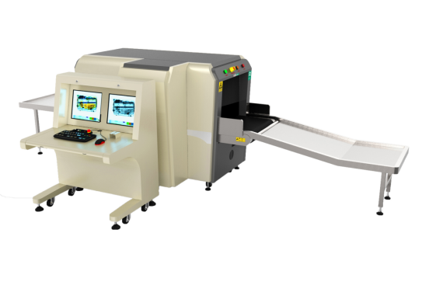
5 | 安检机 | PL10080 | PL10080大件行李安检仪是一款多能量X射线检查设备，专为机场、海关、火车站、汽车站、港口、物流、仓库等重要场所设计，适用于大型行李、包裹、包装箱等物品安全检查。★服务保障：24小时售后电话随时为客户提供技术支持，服务团队分部全国各地，提供安装、维修与检修服务。 ☆基本参数指标： 外形尺寸：4355.9(长)×1365（宽）×1712.2（高）mm 通道尺寸：1000（宽）×800（高）mm 传送带速度：0.22m/s 传送带额定负荷：260 kg 分辨力：直径0.0787 mm金属线 空间分辨力：水平：直径1.0 mm 垂直：直径1.0 mm 穿透分辨力：直径0.127 mm 穿透力：46mm钢板 胶卷安全性：对ISO1600胶卷安全 泄漏剂量：0.2 µGy/h X射线发生器： 射线束方向：顶照式 管电流：0.4~1.2mA（可调） 管电压：100--160 kV（可调） 冷却／工作周期 密封式油冷／100％ 图像处理系统： 彩色图像显示：根据物质材质，24位真彩色显示 图像增强：高穿透显示、低穿透显示，图像细节、物体轮廓边缘更加清晰 放大镜：局部放大功能 增亮/减暗：增加图像的亮度/减暗图像的亮度 图像回拉/前拉：显示前80幅图像，并对当前图像可进行任何图像处理 图像存储：实时保存任意幅图像，并可进行任意图像处理。 多能量彩色：有机物显示为橙色，无机物显示为蓝色，混合物显示为绿色 高能/低能：两种能量切换显示 爆炸物/毒品辅助检查 辅助探测一些典型毒品炸药等危险物品 系统功能 1、日期/时间显示 2、行李计数 3、用户管理 4、系统工作计时 5、射线出束计时 6、上电自检 7、图像存储和检索 8、维护诊断 9、图像识别培训 使用环境： 工作温度／湿度：0℃～+45℃／5%～95% (不冷凝) 储存温度／湿度：-40℃～+60℃／5%～95% (不冷凝) 工作电压：220VAC(±10%) 50±3HZ 功率损耗：1.0KW | 台 | 180000 | 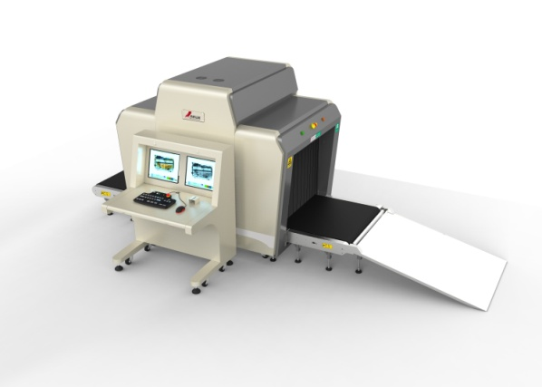
6 | 安检门 | PL-C | 精度：最高灵敏度在门的正中间可以检测到一元钱硬币，可以做到走一百次检测到一百次，不会漏报和串报。也可以在排除皮带扣、皮鞋、文胸的影响，检测铜、铝、锌等金属或者管制刀具和枪支； 六区位显示：产品分成六个防区，可疑物体能在每个区域准确显示； 统计人数：门双侧两对红外对射扫描，迅速捕捉感应信号并自动统计通过人数，通过100人计100人，报警100次计100次，不会多计或者少计； 防震设计：全球独创防震设计，站在门的中间用手拍两侧门板，门不会误报，其它品牌安检门（包括国外）门板一旦受震就开始报警，直至震动结束； 灵敏度调节：六个防区均可根据需要进行300级灵敏度调整； 门体材质：门体表面防腐蚀、防水、防火、防潮和防撞，并且不变形； 两侧门柱灯：门体四侧均带有LED灯，能直观地通过两侧门柱灯显示违禁物品所在的区域，视角可达180°,声光同时报警，报警时间长短可调； 安检门工作参数可自由设定（通过密码保护后），适应各种环境下探测精度的需要； 拥有多种声光报警方式，更便于识别，报警时间长短可调； 门体表面耐磨、耐腐蚀、防水、防潮和防火，并且不变形； 两侧门柱灯：门体两侧均带有LED灯，能直观地通过两侧门柱灯显示违禁物品所在的区域，视角可达180°,声光同时报警，报警时间长短可调； 面板显示：采用高亮度数码指示板和报警板，显示参数调整、通过人数、报警次数、报警区域及警示强弱，直观指示操作、豪华美观； 参数可设密码保护，使非授权人员无法操作； 针对各种使用环境的电磁干扰，整个系统采用了世界先进的电磁兼容设计，并使用DSP处理器对违禁物品的采样信号进行相关运算和滤波，从而使得整套设备具有极强的电磁抗干扰能力； 可设定多组工作频率，使得多台设备并排相邻工作时，互不干扰 外接电源：215V~230V,频率：50/60HZ 功 耗：25W 工作环境：-20℃~45℃ 工作频率：根据安装环境自行调节 运输全重：约34公斤；整机重量：34公斤 外形尺寸：（mm）2220(高)×820(宽）×322(深) 通道尺寸：（mm）2000(高)×700(宽）×322(深) | 台 | 6500
7 | 金属探测门（经济型） | PL-AB | 北京普联远航PL-AB金属探测门是一种检测人员有无携带金属物品的探测装置，又称金属探测门，金属探测安检门主要广泛应用于监狱、法院、博物馆、图书馆、新闻中心、医院、学校、电子厂、港口、高铁站、演唱会及各大区域场所机场，车站，大型会议等人流较大的公共场所用来检查人身体上隐藏的危险金属物品的安全检查，如枪支，管制刀具等。产品材质：外体采用高强度合成材质制造而成，耐腐蚀，不吸潮，阻燃，不易划伤。 防风防振功能：能够避免因振动或摇晃产生的误报现象。 复合电路设计：散射红处线装置，迅速扑捉感应信号，电脑自动识别杜绝人体通过时因感应滞后造成的探测失误。自动统计显示报警次数通过人数。避免误报和漏报。 准确定位：6个相互重叠的网状探测区域划分，采用最先进的数字脉冲技术，相互式发射和接收装置，能精确定位被探测物品，直观显示目标物的区域位置。 微电脑处理技术：由微电脑控制电路产生扫描的电磁波，扫描速率可精密控制。通过控制面板根据需要进行程序设置，确保灵敏的设置具备灵活性、可靠性、稳定性。 灵敏度可调性：6个探测区域具备300级灵敏度调节程序，可根据使用情况预先设定金属物品的可能部位及体积、重量、大小进行适当的灵敏度调节，排除皮带扣、钥匙、首饰、硬币等物品的误报，最高灵敏度可探测至一枚回形针大小的金属。 报警方式：拥有多种选择报警方式，便于识别探测物的具体区位。 根据周边安装环境的干扰程度不同，采用当今世界先进的磁电兼容技术，通过300级DSP进行数字过滤，形成超强的抗电磁干扰能力。 密码保护设置：只有输入正确的密码，才能改变原程序和灵敏度以及其它的设置参数。密码为四位数可由用户自行设定 模块化设计：采用模块化设计，安装便捷，易于排除故障 强抗击工艺制作：在无人通过的状态下有较强的耐冲撞和碰击能力，待机正常工作运行时，不易受外界因素影响 并网组合优势：自行设定工作信号频率、并网安装多台探测门共同工作且相互不干扰 磁场发射技术：符合当前所采用的国际安全标准，采用弱磁场技术，对心脏起搏器佩戴着、孕妇、软盘、胶卷、录像带等无害 ➢电源：90V - 250V 50/60Hz ➢功率: <35W ➢整机重量：约45kg ➢工作环境：-20℃－+45℃ ➢外型尺寸：(mm)2210(高)X840(宽)X475(深) ➢通道尺寸：(mm)1980(高)X710(宽)X400(深) ➢工作频率：根据安装环境自行调节➢电器参照EN60950安全标准执行 ➢辐射参照EN50081-1标准执行 ➢抗干扰参照EN50082-1标准执行 ➢严格执行现行通过式金属探测器国家标准 | 台 | 8500 | 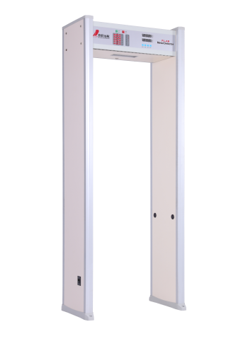
8 | 金属探测门（豪华型） | PL-C | 北京普联远航PL-B金属探测门是一种检测人员有无携带金属物品的探测装置，又称金属探测门，金属探测安检门主要广泛应用于监狱、法院、博物馆、图书馆、新闻中心、医院、学校、电子厂、港口、高铁站、演唱会及各大区域场所机场，车站，大型会议等人流较大的公共场所用来检查人身体上隐藏的危险金属物品的安全检查，如枪支，管制刀具等。产品材质：门体采用ABS材料，内置铝合金支柱、外加防火板、耐腐蚀，不吸潮，阻燃，不易划伤。 防风防振功能：能够避免因振动或摇晃产生的误报现象 复合电路设计：散射红处线装置，迅速扑捉感应信号，电脑自动识别杜绝人体通过时因感应滞后造成的探测失误。自动统计显示报警次数通过人数。避免误报和漏报。 准确定位：整体分12个区显示，单区或多区显示金属物品位置，双向边柱内置高亮二极管指示灯，准确提示报警区位，每个区位的灵敏度可以单独调节，从0-1000灵敏级别可调，机械自动化缠绕的"发射-接收"线，设计精确，牢固，具有极佳的探测能力，既可探稀有金属制品，也可随意探测集成电路块，所有功能由微型计算机控制，自动记录报警次数，通过人数有12个工作频点，探测门可并排使用，距离仅35mm互不干扰，采用了先进的数字自平衡技术，克服漏报，误报 微电脑处理技术：采用最先进的数字脉冲技术，相互式发射和接收装置，能精确定位被探测物品，直观显示目标物的区域位置。由微电脑控制电路产生扫描的电磁波，扫描速率可精密控制。通过控制面板根据需要进行程序设置，确保灵敏的设置具备灵活性、可靠性、稳定性。 复合电路设计：散射红处线装置，迅速扑捉感应信号，电脑自动识别杜绝人体通过时因感应滞后造成的探测失误。自动统计显示报警次数通过人数。分体式电源设计、在电压极不稳定情况下保证正常工作，底部配有固定件，防水，防潮。 灵敏度可调性：12个探测区域具备1000级灵敏度调节程序，可根据使用情况预先设定金属物品的可能部位及体积、重量、大小进行适当的灵敏度调节，排除皮带扣、钥匙、首饰、硬币等物品的误报，最高灵敏度可探测至一枚回形针大小的金属。 报警方式：拥有多种选择报警方式，便于识别探测物的具体区位。 根据周边安装环境的干扰程度不同，采用先进的磁电兼容技术，通过1000级DSP进行数字过滤，形成超强的抗电磁干扰能力。 密码保护设置：只有输入正确的密码，才能改变原程序和灵敏度以及其它的设置参数。密码为四位数可由用户自行设定 模块化设计：采用模块化设计，安装便捷，易于排除故障 强抗击工艺制作：在无人通过的状态下有较强的耐冲撞和碰击能力，待机正常工作运行时，不易受外界因素影响 并网组合优势：自行设定工作信号频率、并网安装多台探测门共同工作且相互不干扰 磁场发射技术：符合当前所采用的国际安全标准，采用弱磁场技术，对心脏起搏器佩戴着、孕妇、软盘、胶卷、录像带等无害。电源：90V - 250V 50/60Hz ➢功率: <35W ➢整机重量：约45kg ➢工作环境：-20℃－+45℃ ➢外型尺寸：(mm)2200(高)X840(宽)X475(深) ➢通道尺寸：(mm)2000(高)X710(宽)X400(深) ➢工作频率：根据安装环境自行调节➢电器参照EN60950安全标准执行 ➢辐射参照EN50081-1标准执行 ➢抗干扰参照EN50082-1标准执行 ➢严格执行现行通过式金属探测器国家标准 | 台 | 8500 | 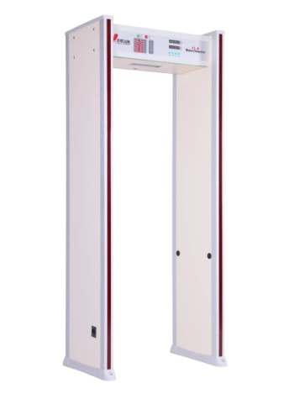
9 | 金属探测门（液晶型） | PL-C | 北京普联远航PL-C金属探测门采用电磁兼容设计和抗震动设计，具有高灵敏度，强抗干扰能力和强抗震能力，适用于管制刀具和枪支等危险物品的安全检查，广泛应用于监狱、法院、学校、医院、电子企业、港口、客运站、展览会馆、会议中心、重大庆典、演唱会等重要场所。产品材质：采用PVC合成材料特种工艺制造，防水、防火、抗震性更高;配置防水脚套，不但可以固定门体，而且起到防水作用。 防风防振功能：能够避免因振动或摇晃产生的误报现象 准确定位：18个相互重叠的探测区域具备2000级灵敏度调节程序，可根据使用情况预先设定金属物品的可能部位，多区位同时报警，准确判断金属物品 的位置。门板左右侧面内置LED显示器，准确显示人体相应高度部位藏匿的违禁物品，在门柱左右均可通过立柱灯直接显示报警区位。 微电脑处理技术：采用数字、模拟和红外平衡探测技术，高速扫描设计，防止误报警、漏报，大大提高抗干扰能力，稳定性更好。预留网络接口，实现20台门并网使用，通过电脑控制各门数据。 由微电脑控制电路产生扫描的电磁波，扫描速率可精密控制。通过控制面板根据需要进行程序设置，确保灵敏的设置具备灵活性、可靠性、稳定性。 复合电路设计：散射红处线装置，迅速扑捉感应信号，电脑自动识别杜绝人体通过时因感应滞后造成的探测失误。自动统计显示报警次数通过人数。分体式电源设计、在电压极不稳定情况下保证正常工作，根据周边安装环境的干扰程度不同，采用当今世界最先进的磁电兼容技术，通过2000级DSP进行数字过滤，形成超强的抗电磁干扰能力 灵敏度可调性：最高灵敏度可以探测到回形针大小的金属，可在0-2000之间自行调节灵敏度、预先设定金属物品的可能部位及体积、重量、大小进行适当的灵敏度调节，可探测一根针大小的金属，并排除皮带扣、钥匙、首饰、硬币等物品的误报。 报警方式：拥有多种选择报警方式，便于识别探测物的具体区位。 根据周边安装环境的干扰程度不同，采用当今世界先进的磁电兼容技术，通过2000级DSP进行数字过滤，形成超强的抗电磁干扰能力。音量和音调可调，报警声有长、中、短三种选择方案，适应于不同时间与不同场合的使用。智能化的客流量和报警计数器能够统计人员通过量和报警次数。 密码保护设置：具备密码保护功能，只允许授权人员操作，安全性更高。 串行通讯：预留数据通讯接口，可与电脑监控系统、闸机联动相连并自动统计探测情况（选配功能）。 模块化设计：采用模块化设计，安装便捷，易于排除故障 强抗击工艺制作：在无人通过的状态下有较强的耐冲撞和碰击能力，待机正常工作运行时，不易受外界因素影响 并网组合优势：自行设定工作信号频率、并网安装多台探测门共同工作且相互不干扰 磁场发射技术：符合当前所采用的国际安全标准，采用弱磁场技术，对心脏起搏器佩戴着、孕妇、软盘、胶卷、录像带等无害。➢电源：90V - 250V 50/60Hz ➢功率: <35W ➢整机重量：约45kg ➢工作环境：-20℃－+45℃ ➢外型尺寸：(mm)2200(高)X800(宽)X500(深) ➢通道尺寸：(mm)2010(高)X700(宽)X500(深) ➢工作频率：根据安装环境自行调节➢电器参照EN60950安全标准执行 ➢辐射参照EN50081-1标准执行 ➢抗干扰参照EN50082-1标准执行 ➢严格执行现行通过式金属探测器国家标准 | 台 | 15000
10 | 智慧手机探测门 （29寸） | PL-C | 北京普联远航PL-H智慧手机探测门，采用电磁波信号探测技术，具有排除皮带扣、眼镜、钢笔、文具盒等日常用品进行手机检测的功能，可探测人体是否携带处于开机或者关机状态(含移除电池、移除SIM卡）的手机、笔记本、iPad、相机等电子产品，并能进行位置声光报警，显示报警位置；手机用铜箔包裹5层也可报警可应用于学校、保密场所等重要场景。智慧识别：可自动识别排除日常用品进行手机检测。 linux系统：稳定性强，扩展功能广泛。 宽体门板设计：外壳稳定、坚固、耐用、不变形。 自动校准：设备配有自动校准模式，安装时根据场地自动校准，屏蔽干扰。 信号图形化：探测信号图形化波形展示，设备状态一目了然。 超大屏幕显示：采用29寸液晶屏显示，各类信息直观清晰。 USB升级：应用软件可通过USB升级。 多区位报警功能：左右两边各有6个区位，警示手机报警位置。 模块化组件设计：运输、维护方便快捷。区位显示：产品分成12防区，可疑物能在每个区域准确显示 统计人数：主界面自动显示更新通过人数和报警人数。 四侧定位灯：门体四侧均带有LED灯，能直观地通过定位灯显示违禁物品所在区域，视角可达360°。 声光报警：具有语音报警、灯条闪光报警功能。 高性能CPU：采用6核芯高性能芯片,主频超过1.8GHz。 遥控操作：使用无线鼠标键盘对参数进行设置，参数可以设密码保护，非授权人员无法进行操作。 安全保护：符合国际安全标准，对心脏起博器佩带者、孕妇、磁性介质等无害。 指示灯调试：具有指示灯手动调试功能，可快速排除故障。严格执行GB15210-2018《通过式金属探测门通用技术规范》国家标准。➢操作系统：LINUX ➢显示屏：LG 29寸 ➢运输重量：约150 kg ➢功耗： <40W ➢工作温度： -10℃~40℃ ➢工作湿度：95%,无冷凝 ➢外接电源：187V~242V，50/60HZ ➢工作频率：根据安装环境自行调节 ➢外形尺寸：（mm） 不大于2430(高)×1015(宽)×650(深) ➢通道尺寸：（mm） 不大于2000(高)×710(宽)×650(深) | 台 | 55000 | 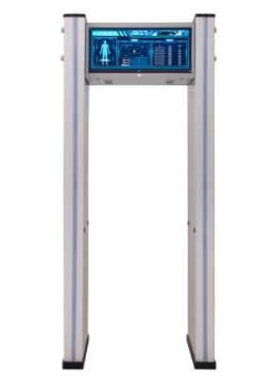
11 | 智慧手机探测门 （13.3寸） | PL-H | P L- H 智慧手机探测门，采用领先电磁波信号探测技术，手机探测门可有效的排除硬 币、眼镜、手表、皮带扣、磁铁、钥匙、香烟、 打火机、不锈钢水杯、雨伞等日常随身携带物品 的干扰并准确分辨出是否携带待机、关机、开机、移除电池、移除SIM卡等任何状态下手机，以及移动硬盘，笔记本电脑，Ipad、 数码相机、 摄像机等涉密电子产品，可应用于学校、保密场所等重要场景 全方位智慧识别：多角度手机放置精准检测，探测准确率大于99%。 多区位报警功能：支持多个探测区分头颈、头顶、两侧腋下及上躯干、腰部及臀部、大腿内外侧、小腿、 双脚、脚踝等区域并声光报警。 智慧识别：可自动识别排除日常用品进行手机检测。 linux系统：稳定性强，扩展功能广泛。 宽体门板设计：外壳稳定、坚固、耐用、不变形。 自动校准：设备配有自动校准模式，安装时根据场地自动校准，屏蔽干扰。 信号图形化：探测信号图形化波形展示，设备状态一目了然。 语音播报：具有危险品语音播报，高温语音播报功能。 液晶屏幕显示：采用13.3寸液晶屏显示，各类信息直观清晰。 USB 升级：应用软件可通过USB 升级。 模块化组件设计：运输、维护方便快捷 日用品过滤： 排除皮带扣、眼镜、钢笔、文具盒等日常用品进行手机检测。 区位显示：产品分成6防区，可疑物能在每个区域准确显示。 统计人数：主界面自动显示更新通过人数和报警人数。 四侧定位灯：门体四侧均带有LED灯，能直观的通过定位灯显示违禁品所在区域，视角可达360。 声光报警：具有语音报警、灯条闪光报警功能。 高性能CPU:采用6核芯高性能芯片，主频超过1.8GHz。 遥控操作：使用无线鼠标键盘对参数进行设置，参数可以设置密码保护，非授权人员无法进行操作 网络管理：预留通讯接口，可以与电脑、安检平台进行数据共享（选配） 联动功能：预留联动接口，可以与翼闸、三辊闸进行联动控制（选配） 安全保护：符合安全国际标准，对心脏起搏器佩戴者，孕妇，磁性介质等无害 指示灯调试：具有指示灯手动调试功能，可快速排除故障 严格执行GB15210-2018 《通过式金属探测门通用技术规范》国家标准。 操作系统：LINUX CPU: RK33996 核芯 RAM: 4GB ROM: 8GB 可见光传感器：200万像素 可见光分辨率：1920×1080 运输重量：约90kg 功耗：<40W 工作温度：-10℃~40℃ 工作湿度：95%,无冷凝 外接电源：187V~242V,50/60HZ 工作频率：根据安装环境自行调节 外形尺寸：(mm) 不大于2310(高)×820(宽)×710(深) 通道尺寸：(mm) 不大于2010(高)×710(宽)×608(深) | 台 | 28000 | 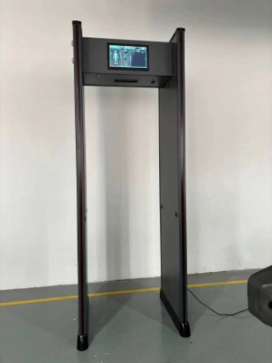
12 | 智能违禁品手机探测门 | PL-H | 探测门具备四种工作模式 1.1★手机探测模式：探测设备安装在甲方指定AB门人行通道位置，用于检测进入监管区人员，可探测人体是否携带处于开机或者关机状态(含移除电池、移除SIM卡）的手机、笔记本、iPad、相机等电子产品，并能进行位置声光报警，显示报警位置；手机用铜箔包裹5层也可报警；对不锈钢水杯和雨伞不误报,全方位探测准确率大于98%。 1.2★手机探测+违禁品模式：可实现排除人员身上携带的不锈钢水杯、雨伞、硬币、磁铁、耳机、皮带扣、钥匙、钱包、银行卡、打火机、钢笔等随身携带的物品，对人体携带的手机等电子产品+刀（小于10CM的壁纸刀）枪危险违禁品进行探测，并能进行位置声光报警全方位探测。 1.3★违禁品探测模式： 可检测出通过者携带的或藏匿刀、枪、罐体、管体、危险工具等管制危险品 (标的物刀刃长9CM，刃宽2CM刀及大于标的物以上的开刃和不开刃的刀具)、枪、罐体、管体、危险工具时报警，可排除被检人员身上扣子、项链、手机、手表、香烟、打火机、钥匙、硬币、皮带扣等随身常带物品不误报警，精准检测危险品，减少对日常携带物品误报，提高大流量快速安检效率。 1.4金属探测模式： 1、要求不改变用户正常行走习惯，正常通过安检速度小于1.2秒，快速跑过、极慢挪动安检情况下也能够准确判断是否携带违禁品，检测准确率大于95%。 2、报警方式：检测门面板设有报警灯.报警铃和音量按钮，被检人员携带手机时报警灯点亮，报警铃响，音量按钮可调节报警声音大小。 3、系统可实现报警软件嵌入门体自带24寸高清液晶报警区位显示，能直接在门体上直观通过虚拟人像显示报警物品的具体位置，同时实现远程电脑连接，实现门体及远程值班室电脑双屏报警监控模式。 4、系统符合国际安全标准，不会对被检测人员发出任何探测的辐射；符合CE/EMC电磁辐射标准，对心脏起搏器佩戴者.孕妇.软盘.胶卷.录像带等无害。 5、可根据用户需求加装报警拍照系统，发现被检测人员携带违禁电子设备，自动启动拍照，时时显示抓拍图像并在后台记录日志审计（选配）。 6、系统可根据用户要求增配闸机联动，可实现被检人员携带手机报警直接与考勤系统联动和闸机联动，一旦发现人员携带手机闸机会处于关闭状态，被检测人员无法通过；反之没有携带手机，被检测人员可安全通过（选配）。 7、系统可根据用户需求增配智能传送带，可将对讲机、警务 通手机，警帽放在传送带上，传送带可1-3秒传过去，不放东西传送带自动停止运转。 主要技术参数要求 (1)探测效率：≥40人/分钟。 (2)工作环境：-20摄氏度～45摄氏度。 (3)电源：AC110～230V/50～60HZ。 (4)外形尺寸不大于：2500mm（高）x1000mm（宽）x700mm（深）。 (5)通道尺寸不小于：1900mm（高）x700mm（宽）x650mm（深）。 (6)整机重量不大于：180公斤。 主要功能要求 (1)设备具有违禁品探测模式和金属检测模式，可进行选择，便于在不同客流量的场合应用。 (2)具备违禁物品和日常物品的探测、分类、过滤功能，可智能过滤手表、皮带扣、钥匙、手机等日常用品而不报警，可对管制刀具、斧头、枪支、金属罐体、铝管、有镀层（铜箔包裹的）的黑色金属或有色金属管体及罐体等违禁金属物品报警； (3)设备设定为违禁品模式时，人员以标准姿势通过通道内1900mm以下的有效探测区域内，人员正常着装上的手表、手机、金属纽扣、腰带、等日常金属和电子产品通过时不报警，当携带或夹带刀具、金属罐体、铝管铜管等违禁品以1m/s的速度通过探测门时，系统声光报警并有文字和图像提示物品的藏匿位置；当刀具和手机捆绑后一起通过安检门时，系统显示对刀具违禁品报警。例如：16cm*12cm的L型铁、全长15cm的美工刀、折叠后12cm*2.5cm的折叠刀、16cm*9cm的不锈钢菜刀、11cm*1.5cm的不锈钢水果刀、20cm*3.5cm的不锈钢水果刀、450ml马口铁罐体、330ml铝制易拉罐、长20cm直径4.5cm壁厚0.3cm的空心铝管。 (4)设备应保证对起搏器、患病者、怀孕妇女无害，对电磁介质（磁带、磁盘）无损害。 主要设备模块 违禁品探测门主要由智能AI数字算法系统、探测门板、报警主机组成。 智能AI数字算法系统 (1)软件基于windows操作系统。 (2)包含数字AD采集模块。 (3)包含IO智能自学习算法报警模块。 (4)实现集中管控，每台探测门可通过网络集中到服务器端进行管理。 (5)显示报警信息，包括报警区位、报警物品、报警时间，采用“图像+文字”提示，便于人员查看，显示报警人数及通过人数。 (6)报警信息记录、统计、分析；历史报警信息检索。 (7)提供开发接口。 (8)分类报警显示效果 | 台 | 130000 | 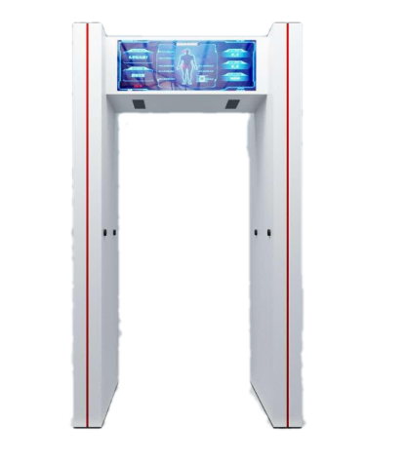
13 | 便携式安检门 | PL-BX | 便携式安检门 反恐、警用装备 便携、可折叠放于小车后备箱 五分钟快捷安装 内置电池、连续工作30-80小时 环境设计参数: 温度: -20℃ to +70℃ 相对湿度: 95% 通道尺寸: 2100mmx800mmx580mm(高x宽x深) 外型尺寸: 2250mmx970mmx580mm(高x宽x深) 门板包装尺寸: 1065mmx675mmx705mm(高x宽x深) 功能特点: 1：安装简便、可便携、5分钟完成装配、分解 2：6块传感区域可以左右上下任意互换装配 3：安装完毕后自动识别联通实现独立的三个探测区 4：采用电子频率芯片，实现多台并排不相互干扰 5：内置高亮的区位LED灯显示、一目了然 6：安检门由ABS、聚碳酸酯合金材料等抗冲击力强材料制作而成 7：液晶显示调节参数、灵敏度可调300个级别，最高灵敏度可探测一个硬币 8：内置双电池左右各一个、电池可续航24小时以上 9：开机自动检测、自动环境校准 10：自动统计通过人数和报警次数 11：主机正面具有高亮的通过和报警LED指示图标 12：产品净重：35公斤毛重：47公斤 13：拆卸后尺寸：90X58X66(CM)与行李箱大小相当 14：正常工作温度：-20摄氏度--+70摄氏度 应用领域 : ● 学校、体育赛事 ● 会议、VIP安全 ● 户外突发保安工作 ● 所有需高灵敏度金属探测的场所 | 台 | 28000 | 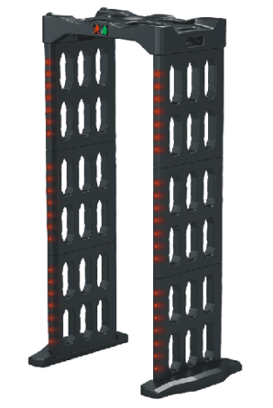
14 | 便携式液体探测仪 | PL1500 | PL1500手持式危险液体安全检测仪，是一款专门用于探测易燃易爆液体的安检仪器。体积小、分析快、操作简便，能够在不接触液体的情况下快速辨别出易燃易爆液体，被广泛应用于车站、地铁、机场、公检法政府机构、大型运动会等场所的安检工作。具备自校验功能 探测原理：微波方式 识别方式：被检测物的物性(传导率、阻力) 识别 探测响应时间：1秒～2.5秒 开机启动：1秒 显示探测结果：以LCD 表显示，并发出警报音 自动校验时间：5秒 可探测种类：汽油、煤油、柴油、乙醚、异丙醚、石油醚、乙腈、乙二醇、硝基苯、环氧丙烷、正庚烷、松节油、丙酮、苯、甲苯、二甲苯、二氯乙烷、乙醇、异丙醇、正辛烷、二硫化碳、甲醇、硝基甲烷、正己烷、三氯甲烷、油漆稀料（硝基稀料溶剂）、四氢呋喃、油漆、苯乙烯、环己酮、环戊烷、二乙胺、正戊烷、叔丁醇、丙烯酸甲酯、正丙醇、环乙烷、甲基叔丁基醚、1-4-二氧六环、双戊烯、乙醛、吡咯烷等四十多种易燃易爆危险液体。 工作环境： ——环境温度：0℃～＋50℃； ——相对湿度：0到RH95% 供电方式（两种）：可充电电池或220V 供电使用（可便携巡检，不受固定电源的限制） 电池类型：锂离子电池 一次充满电后检测次数：≧1250次 功耗：≦0.35A 组成：主机，充电底座等组成 主要尺寸及重量：L216*W50*H79 mm, 约199.5克(含电池) 可检测容器尺寸：不小于5.5cm*1.5cm，最小容量50ml 报警方式：可以声音报警，以及液晶图文显示报警 人机界面：提供全中文界面，自发光OLED屏显示 数据存储：提供液体检测结果存储及检索功能，存储量不少于10000次检测，并能通过USB接口将数据导出。 工作温度范围：-10℃-+55℃。 可探测种类：汽油、煤油、柴油、乙醚、异丙醚、石油醚、乙腈、乙二醇、硝基苯、环氧丙烷、正庚烷、松节油、丙酮、苯、甲苯、二甲苯、二氯乙烷、乙醇、异丙醇、正辛烷、二硫化碳、甲醇、硝基甲烷、正己烷、三氯甲烷、油漆稀料（硝基稀料溶剂）、四氢呋喃、油漆、苯乙烯、环己酮、环戊烷、二乙胺、正戊烷、叔丁醇、丙烯酸甲酯、正丙醇、环乙烷、甲基叔丁基醚、1-4-二氧六环、双戊烯、乙醛、吡咯烷等四十多种易燃易爆危险液体。方便性：产品轻巧；使用方便；便于携带；快速探测 安全性：准确快速的辨别；微波探测；LCD画面显示 新颖性：携带型；简单的培训后即可使用；不仅可探测硫酸、盐酸等其他易燃危险液体物质，还可探测液体爆炸物的主要原料：硝基甲烷 使用范围 此款探测器是全球首个为探测液体爆炸物及危险液体的检测仪器，主要探测成分为硝基甲烷、硫酸、盐酸、汽油等可燃易爆液体物质，能够最大程度上预防液体炸弹带来的生命及财产损害。 ① 防止恐怖事件 机场、地铁、火车站等主要公共场所，虽然有金属探测器、爆炸物探测器等预防恐怖事件的仪器，但对于检测危险液体的探测器实为少见。通过使用本产品，能够更好地确保安全。 ② 预防火灾 在主要公共交通设施上安装的消防仪器，大部分是在火灾发生之后启动的。在火灾发生之前能够制止的或者预防火灾的监测器几乎是没有的。使用本产品能够用低廉的费用，达到很好的火灾预防效果。 | 台 | 6000 | 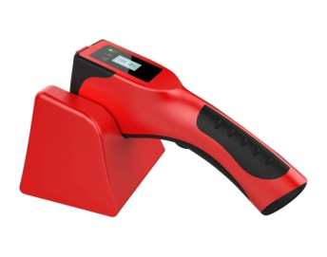
15 | 台式液体探测仪 | PL1500B | 1）设计绿色环保：采用超宽带脉冲微波反射法及热导法，无辐射设置对人体及被检物品均无害，检测方法环保、安全。 2）检测范围广：可检测30种以上各种类型的危险液体，包括汽油、煤油、柴油、盐酸、硫酸、硝酸、乙醚、异丙醚、石油醚、乙醛、乙二醇、硝基苯、环氧丙烷、正庚烷、松香水、丙酮、苯、甲苯、二甲苯、二氯乙烷、异丙醇、二硫化碳、甲醇、硝基甲烷、三氯甲烷、正已烷等各种易燃、易腐蚀性液体，即使是浓度非常低的稀硫酸、稀盐酸和稀硝酸也可以百分百准确测试出来。 3) 检测速度快：非金属材质瓶液体检测时间为行业最快，平均为0.5秒，金属材质瓶液体检测时间平均为7.5秒。 4) 报警设置多样：检测结果通过指示灯报警、声音报警两种模式，结果直观便于区别。 5) 检测容器底部：唯一通过容器底部检测的仪器，被测容器内无需留有很多液体即可检测。 外形尺寸：460mm（宽）X367mm（深）X260 mm（高） 重量：≤9Kg 功耗：10W 电源：AC180-240V（50/60Hz） 检测瓶温度：5-35℃ 储存温度 / 相对湿度：-40℃～+60℃/5%～95%（不结露） 运行温度 / 相对湿度：15℃～+35℃/5%～95%（不结露）可适用液体包装材料：能够检测铁、铝、塑料、玻璃和陶瓷等不同材料包装液体 可检测危险液体类别：易燃、易爆、易腐蚀性危险液体 可检测容积尺寸：陶瓷罐、玻璃瓶、PET塑料瓶30mm≤直径≤200mm； 金属罐（铁、铝罐）直径≤80mm； 金属罐甁/罐内液体量≥100ml，非金属容器≥100ml 可检测有效距离：距金属容器底部30mm，非金属容器60mm 危险液体显示：指示灯为红色，并伴随蜂鸣器长响 安全液体显示：指示灯为绿色，并伴有短响报警 开机时间：2.3s，无需预热 自校验功能：具有自校验功能，自校验时间1.8秒。 自动计数功能：可自动计算检测物体数。 身份验证功能：具有身份验证功能。 人机界面检查：设备人机界面提供全中文界面，并且自带光源。设备使用人员可根据工作环境通过键盘调节设备参数。 检测方式：独家首创的瓶底检测方式。 可检测液体类别：普通测量模式和强酸强碱模式下仪器能够对93#汽油、盐酸、硫酸、石油醚等32种密封容器中的易燃或易腐蚀危险液体报警。 检测时间：绝缘容器（塑料、玻璃、陶瓷容器）：1秒导电容器（铝罐、铁罐）：7.6秒 报警方式：声/光报警/液晶图文显示，单独关闭报警声音。 报警复位：设备在发生报警后能够手动或自动复位，以便进行下一次检测。 数据存储检查：液体检测结果存储及检索功能，存储量10000次检测，并能够用标准网络接口或USB等接口将数据导出，可以通过PC机上位软件读取和分析。 采用技术：超宽带脉冲微波反射法及热导法 快速分析：非金属材质瓶液体检测时间不到1秒，金属材质瓶液体检测时间小于4秒。目前行业检测速度最快的液体检测仪，完全适应人流量高峰期的快速安全检查。 瓶底检测：全球独创瓶底检测技术，唯一通过容器底部检测的仪器，被测容器内无需留有很多液体即可检测。 硫酸报警：全球唯一硫酸检测，行业中唯一能够检测到硫酸的液体检测器，即使是稀硫酸也可以百分百准确测试出来。 环保设计：采用绿色环保设计，采用超宽带脉冲微波反射法及热导法，不含辐射，对人体，被检物品无害，检测方法环保、安全。 报警方式：检测结果通过指示灯报警、声音报警两种模式，同时液晶显示结果，直观便于区别。 存储功能：储存不少于100000次检测，并能通过标准USB接口将数据导出，通过PC机上位软件读取和分析。 服务保障：24小时售后电话随时为客户提供技术支持，150人服务团队分布全国各地，提供安装，维护和检修。 | 台 | 65000 | 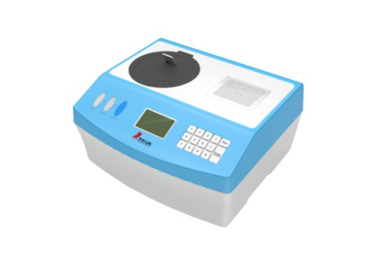
16 | 便携式爆炸物探测仪 | PL1800 | 便携式爆炸物毒品探测仪是我公司开发的新一代便携式光电离爆炸物和毒品检测仪，该产品采用先进的光电离高分辨离子迁移谱技术，不含放射源，对人体无任何辐射危害。具有检测速度快、检测灵敏度高、功耗低、体积小、质量轻、便于携带、易于维护、使用环境和要求适应性强等特点，能同时准确检测出黑火药以及国际民航组织规定的全部爆炸物和毒品。1、全球首创的不含放射性源真空紫外光电离源，使用安全、方便，能同时准确分析出爆炸物和毒品成分。 2、全球独有的黑火药纳克级检测性能，能检测包括烟花爆竹、民用土制炸药等危险物品。 3、检测分析速度比同类产品更快，2秒内出结果。 4、采用正、负双模式，可同时检测爆炸物和毒品。 5、开放式数据库，样品库信息可随时升级。采用技术：光电离高分辨离子迁移谱，探测仪的检测下限（灵敏度）为1纳克TNT标准炸药； 能够检测的炸药类别： 黑火药、硝酸铵、梯恩梯、太安、黑索今、硝化甘油、奥克托金（HMX）、二硝基甲苯（DNT）、特屈儿、六硝基芪、吉纳及各种军用、民用和土制炸药等。设备能够扩展可检测的炸药类别，适应新型炸药检测的要求；并可根据需要添加新样本 能够检测的毒品类别： 盐酸可卡因、盐酸海洛因、四氢大麻酚、甲基苯丙胺（冰毒）、盐酸氯胺酮（K粉）、盐酸吗啡、罂 粟碱、摇头丸、杜冷丁等市面上常见的毒品，并可根据需要添加新样本. 取样方式：直接空气采样方式取样或擦拭取样 系统报警后恢复时间：便携式炸药探测仪报警后不需要额外恢复时间，可长期连续检测 操作形式：操作简单，并配有小型触摸屏，使操作更方便 报警方式：LED灯光和LCD显示图形报警三种，显示屏可以显示被检测物质的成份和相对报警炸药物质含量 误报率：误报率小于1%； 操作界面：操作界面为中文操作菜单界面，设备可以根据环境进行自校验，调整工作参数，管理人员也可以根据系统工作环境通过设备上的按钮调节系统工作参数，并且自带光源，具有USB口和无线通信功能，可通过USB连接线或蓝牙与计算机连接实现探测数据通讯，内存容量可以存储30天不间断测试数据。 重量：＜4.0 kg 尺寸：470mm（L)×170mm(W)×200mm（H） 电池：工作时间＞2小时，待机时间＞12小时 电源/适配器 适配器：AC110V/220V AC，50-60Hz 输出24V 充电器：AC110V/220V AC，50-60Hz 系统功能 语言：具有中文系统与英文系统的选择功能. 数据库：开放式数据库，可随时更新. 采样方式：痕量颗粒吸附采样、试纸擦拭取样. 检测物类型：可实现毒品与爆炸物的全检测. 混合物检测：具有主成分检测与混合物成分检测选择功能. 报警方式：具有声、光、字符灯报警显示，报警模式选择开关、可选声光报警，或不引起恐慌的隐蔽报警模式 工作/存储温度：-20℃～60℃ 工作/存储湿度：＜95% 工作气压：60kPa~106kPa 灵敏度：纳克级 报警方式：声讯+显示屏信息 分析时间：≤ 2秒 预热时间：≤ 16.5 分钟 误报率：≤ 1% 检出率：≥ 99% 工作环境：-10℃～55℃ 相对湿度99% 电源：220V AC 50-60Hz/锂电池供电 电源适配器：输入220V/AC 50-60Hz；输出 16V/DC 电池参数：锂电池组 16.8V/13Ah 连续供电不小于2小时。 精准检测：采用高分辨离子迁移谱技术，在实际工作中，无需对准包裹内危险物品，只需用试纸擦拭被检包裹即可检测出是否携带危险品，操作便捷，检测精准； 一机双模：采用正、负双模式，一台机器能够实现爆炸物和毒品的双检测； 一键检测：一键式检测，操作简单； 准确识别：能够精准识别出危险物品的成分种类，可报出被检危险品品名； 极速分析：检测分析速度比同类产品更快，2秒内出结果； 自动校准：具有自动校准功能，能够适应外界各种环境变化； 自动清洁：具有自清洗功能，在过负荷检测后能快速且方便自行进行清洁； 自动诊断：具有故障自动诊断功能，并能实时提示发出警告，用户可依据警告判断仪器是否能够正常运行； 实时更新：开放式数据库，样 | 台 | 80000 | 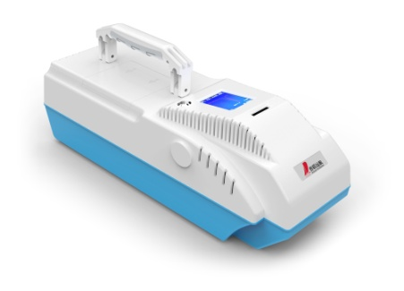
17 | 台式爆炸物毒品探测仪 | PL1800T | 台式痕量爆炸物毒品检测仪，光电离爆炸物和毒品检测仪，该产品采用光电离高分辨离子迁移谱技术，不含放射源，对人体无任何辐射危害，具有检测速度快、检测灵敏度高、功耗低、移动方便、易于维护、使用环境和要求适应性强等特点，能同时检测出黑火药，爆炸物和毒品。 产品特点: 不含放射性源真空紫外光电离源，使用更安全、方便，能同时准备分析爆炸物和毒品成份； 黑火药纳克级检测性能，包括烟花爆竹、民用土制炸药等； 检测分析速度快，6秒以内就能出结果； 正、负双模式，可同时检测爆炸物和毒品； 内循环可再生气体净化系统； 一键式检测，操作简单； 配备10.4寸TFT彩色触摸屏，中文操作界面，可检测出被检测物品的名称和量值，遇到危险物品时，以不同的颜色在显示器上显示，同时发出警报声音，以谱图、柱状条形图等方式显示检测结果； 内置打印机可随时打印检测结果； 系统具有深度清洗功能； 具有自检校准功能；仪器开机预热界面直接显示仪器运行条件参数值，用户可依据此参数判断仪器能否能够正常运行； 开放式数据库，随时可添加新的样品库信息，报警阈值参数可由授权用户设置修改； 具有实时数据存储、检索、导出等功能，存储量不少于10万条； 支持有线网络（lan）、无线网络（wifi），具有蓝牙连接、USB接口等功能； 具有声、光、字符灯报警显示，报警模式选择开关、可选声光报警，或不引起恐慌的隐蔽报警模式； 具有自洁清洗功能，每次检测后能快速自动清洗，检测到100ngTNT正常报警后，恢复时间不大于6s； 仪器进样口具有防尘、防污染的保护装置。 可检爆炸物：黑火药（Black Powder）、硝酸铵（AN）、梯恩梯（TNT）1纳克、奥克托今（HMX）、二硝基甲苯（DNT）、三硝基苯甲硝胺（Tetryl），太安（PETN）、黑索金(RDX)、六硝基芪（HNS）、硝化甘油（NG）、吉纳（NA）及各种军用、民用和土制炸药等。 可检毒品：可卡因、海洛因、大麻、冰毒、K粉、吗啡等 取样方式：试纸擦拭取样，痕量颗粒 数据库：开放式数据库，可随时更新 报警模式：声、光、电报警可选 | 台 | 160000 | 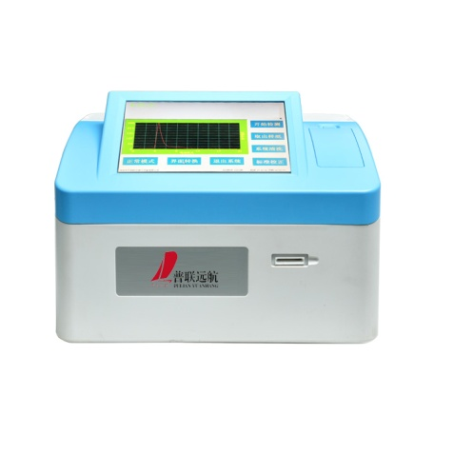
18 | 通道闸机（款式多样可选） | PL-303 | 国标304/1.5mm不锈钢材质，尺寸：1000*200*1000MM，通道宽度60CM，激光切割，缎纹拉丝处理，整机抛槽缝隙小，4组防紫外线感应红外监控无死角，不锈钢摆门,无刷驱动电机，采用斜插式螺旋旋齿防撞机芯，强行冲撞而不损坏机芯，机芯质保五年，门翼在任意角度可自行回位，逻辑精准定位，ARM内核电机专用微处理器，满足IP54标准防护等级，通过主控板上的内置小按盘，可编程设备运行状态及多种工作模式，LED通行状态指示灯，封板带LED氛围灯，断电自动解锁，上电自动复位，红外防夹、机械防夹、电流防夹三重防夹功能，语音提示支持中英文自动切换功能，警报功能，防尾随防反向功能，防冲保护功能，自动复位功能，自动解锁功能，防甩手功能，潜回关闸功能，火警联动功能，潜回关闸功能等，闸机整体寿命≥500万。工作电压AC220±10%V 50±10%HZ；通行速度（常闭）≤30人/分钟；（常开）≤40/分钟；工作环境温度－25℃～65℃，提供闸机检测报告。 | 台 | 8500
19 | 防爆罐 | FBG-G1.5-PL06 | ➢适用范围：公安、机场、火车站、海关、重要场所及大型活动的安全检查部门。室内使用，要求空间高度4米以上。 ➢它由三重结构，四种抗爆材料组合而成，外包不锈钢。上有抗爆盖。 ➢三重结构为：外罐、花罐、填充层(使用年限需五年进行更换). ➢四种填充材料为：进口抗爆纤维布、抗老化抗爆胶板、特制蓬松层、抗爆多孔聚肽酸脂板。 ➢防爆盖一件、罐一件。抗1.5TNT，外径Φ560,内径Φ430,高650,重量240 | 个 | 20000 | 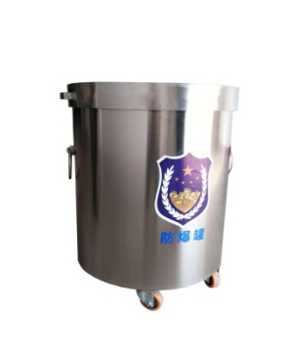
20 | 防爆毯 | FBT-PL09 | 此防爆毯是一种用高强度防弹纤维材料，经过特殊工艺加工制成的。它的外套耐磨、防水；防爆毯可以阻挡易爆物爆炸时产生的冲击波和碎片。用于爆炸物的隔离，保护。防爆毯是公安、武警、民航、铁路、港口、海关、比赛场馆等防爆安全检查部门必备的装备。产品具有质轻、携带方便、操作简单、抗爆性强等特点。➢盖毯和围栏由内胆和外套等制成。外套平整、无抽丝、破损、撕裂和腐蚀污垢，缝制线迹顺直、规整、松紧适宜、均匀、无跳线、断线，缝制牢固。 ➢防爆毯有盖毯和2个围栏组成，盖毯外形尺寸1600mmX1600mm，外围栏的内径为520mm，高度为300mm，内围栏的内径为420mm，高度为150mm。 ➢盖毯和围栏的总重量为29.8公斤。 ➢外套材料要求 材料具有抗渗水性能，耐静水压>12kPa。 材料的径向和纬向的防断裂强力，经向为：3500N；纬向为：2750N 材料的径向和纬向的抗撕破强力，经向为：570N；纬向为：386N ➢设备能有效阻拦67式手榴弹壳内装70克标准TNT药柱或77-1、82-2式手榴弹爆炸后产生的冲击波和碎片的横向效应。 ➢产品携带运输及使用方便，配备拉杆箱。 | 套 | 8500 | 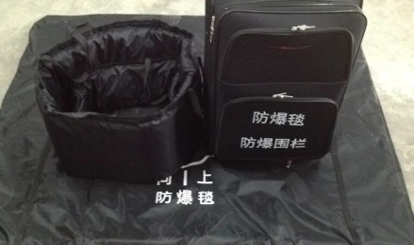
21 | 手持金属探测器 | PL2088 | 1.新款高灵敏度手持，可以应用任何领域 2.具有灵敏度可调功能，与其它手持探测器相比，灵敏度较高。 3.此款耐摔、耐用、质量较好。9V电池降至7V左右，探测距离不变； 4.用电省，可连续工作40小时以上； 5.电池用完时，有自动连续的告警声； 6.有开机、关机声音提示功能； 7.有声光、振动切换开关 8.具有震动声音双示调换报警。 9. 当电压不够时，指示灯不亮或无报警声。 10. 声光报警，在要求静音或嘈杂的环境的环境中均可使用。 11.具有低灵敏度操作功能，根据不同需要探测不同物品。探测距离: 1、大头针：1—3cm； 2、剃须刀片：2—10cm； 3、38口径手枪：10—15cm； 4、手机电池：15—25cm 1.打开电源开关（5），听到“嗒”声，表示电源已接通，同时绿灯亮。如无声音表示未装电池或电池接触不良，如连续不停发声，表示电池不能再用，应换新电池。 2.开机发声停止后，即可进行高灵敏度探测，手握手柄将探测面在被测物周围探扫，有金属物时即发出报警声，同时，绿灯变为红灯；停止探扫，报警声即停，红灯变为绿灯。 用途： 1.机场、车站、码头电子探测检查； 2.海关、公安、边防、保卫部门安全检查； 3.医药、食品商业系统质量检查； 4.重要场所、运动场安全检查； 5.贵金属检测，如金银首饰厂。 6.考场窃听器检测用 灵敏度调整： 1.如探测距离达不到规定要求或灵敏度过高以至引起不稳定或对人体无金属探扫也发出声音时，应进行灵敏度调整。 2.用一把小的一字螺丝刀从探测器手柄上的小孔伸进去顺时针旋转，调至发声，逆时针旋转调至刚不发声后再逆时针旋转半圈，至灵敏度满足要求为止。 | 支 | 250 | 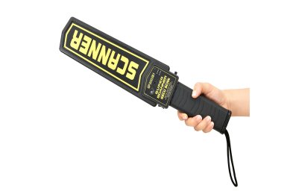
22 | 手持金属探测器 | PL-1001 | 功能特点 ■流线设计，美观大方，灵敏度极高。 ■重量轻、检测探头面积大，探测速度快，防水型。 ■两种报警模式可选：LED灯光鸣声报警或振动报警。 ■坚固耐用，一米高度自由落体无损伤。 ■电压指示灯/充电指示灯及时提醒。 ■安装充电电池后，可直接为本产品完全充电。探测距离 此探测器的感应灵敏度因被探测金属物体的体积，大小、密度，周围环境等 因素不同而变化。出厂标准： 大头针：30-60 mm 一元硬币：75-100 mm 六寸匕首：160-180mm 六四式手枪：180-195mm 1.报警指示 持续黄色LED：已探测目标 闪烁绿色LED：开机 闪烁红色LED：低电压指示 2.报警信号 声音模式：蜂鸣器和红色LED 振动模式：振动和红色LED 3.电池 一个9V碱性或锂电池 电池使用寿命 30-40小时（锂电池） 28小时（碱性电池） 4.温度: -15~45摄氏度 5.频率: 25赫兹 6.复位时间: 0.5秒，自动 7.尺寸：宽：77毫米,高：26毫米,长：374毫米 | 支 | 500
23 | 车辆微震人员探测系统 | PL-WZ | 车辆探测检查系统是一种利用微小震动传感信号对车厢内藏人员进行探测的设备，该设备适用于监狱、戒毒所、看守所、边防、公共安全等领域对车内藏匿人员进行检查。 该系统可对进出车辆进行快速及不开箱的安全检查，可有效防止人员的藏匿。车辆内部藏匿有人的时候，藏匿者的心脏会产生有节律的跳动，此震动会传递到车辆底部和支撑系统上，通过连接传感器与被检车辆，将此震动采集并通过无线/有线通道传递回数据分析设备，由软件进行分析，分析软件运算范围精确集中在心脏跳动的频率范围内，以这种震动分析为基础，在显示终端上可明确显示是否有人存在，并伴随声光报警。这种技术避免了传统 X 射线等技术的局限性，采用被动式检测，对操作员和被检车辆人员完全无害，环境要求低，检测效率高，可连续工作，随时部署。 该系统是以高精度传感终端为探测核心，集电子技术、信息处理技术、大数据分析技术及精密机械技术于一体的高科技设备。系统采用模块化设计，方便拆装、迁移、扩展与组合。 车辆内部藏匿有人的时候，藏匿者的心脏会产生有节律的跳动，此震动会传递到车辆的悬挂、车厢底部等位置，通过连接感应器和被测车辆，将此震动采集并通过数据线缆传递回数据分析设备，分析软件进行分析，分析软件运算范围精确集中在心脏跳动的频率范围内，以这种震动分析为基础，在显示终端上可明确显示是否有人存在，并伴随声光报警。这种技术避免了传统的X射线、CO2等的局限性，采用被动式检测，对操作员和被检车辆人员完全无害，环境要求低，检测效率高，可连续工作，随时部署，广泛用于监狱、边防、公共安全等场所。 检测时间：通常不超过40秒，最大不超过60秒； 报警模式：同时提供软件界面报警与设备声光报警； 适用车型：所有车型（小型汽车，中型厢式货车，大型集装箱卡车等）； 操作人员：经过培训后可实现单人操作； 使用手册：中英文用户手册、操作手册和维修手册； 设备部署：可被经过培训的非专业人员组装、移动、运输、拆卸； 供电方式：交流电100-240V； 工作环境：使用中-20~50℃,非使用中-30～60℃, 湿度5～90% 工作时间：可全天候24小时工作 | 套 | 295000 | 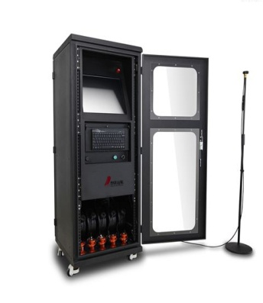
24 | 固定式车底检测系统 | PL-GDCD-200 | 车底安全检查系统主要检测各种车辆底部，能够快速准确的找出藏匿在车底的违禁物品和非法偷渡、走私人员，比传统车底检查镜更快更准确，大大提高了车辆安全检查的速度和准确度，减少人力资源的投入。 应用范围： 1、机场、监狱、海关等政府部门，及大型公共场合停车场出入口用于检查进出车辆是否有违禁物品。 2、大型活动、会展进出入口处对于车辆进行安全检查。 3、用于安检、防爆、部队车辆底部的安全检查。 一、系统软件： 1、采用黑白线阵CCD扫描技术动态方式成像（彩色选配）； 2、底盘存储或载入时间：﹤1秒； 3、车底图像显示方式：大幅面横向显示； 4、底盘图像存储格式：标准BMP图像格式或JPEG； 5、系统界面语言：可定制； 6、显示分辨率：适应各种显示分辨率； 7、车底图像数据传输接口：网络RJ45； 8、场景图像显示：≥1路； 9、图像检索功能检验： 能按日期、时间、车牌号等信息检索以存储的车底及车牌图像。 10、车底图像分辨率：12000×6144 11、车底图像自动拍摄：当车辆以1-60km/h的速度通过车底扫描仪时，车辆经过之后，系统在1S内显示该图像，当车辆在车底扫描仪图像采集区域内静止一定时间后再继续通过车底扫描仪后，车底图像显示完整。 12、图像自动存储、删除功能：保存不少于1万张图片，对于过期的图片自动删除。 13、图像质量调整功能：可生产对车底或车牌图像进行饱和度、对比度、均衡、锐化调整；并进行放大缩小处理，且放大倍数达16级，并可对局部进行放大显示。 二：车底图像扫描仪、控制设备及环境适应性 1、扫描方式：线性扫描，地感线圈触发； 2、通过车速：1-60km/h，建议≤30km/h； 3、视场角度：≥170度 4、图像纵向分辨率：2048像素CCD； 5、扫描仪数据线：100 米；（可定制长度） 6、照明组件：四颗单体密封LED面光源；寿命：50000h 7、车底图像扫描仪：采用开放式宽视场车底图像采集技术设计； 8、工作电压：DC24V ； 9、系统供电：AC110-240V/50-60Hz。 10、结构设计：单体密封设计； 11、承重：50T 12、扫描仪尺寸：1200*350*210mm 13、扫描仪重量：180kg 14、环境温度：－20度 - ＋60度 15、设备工作环境参数显示功能：可在电源箱内置液晶显示屏上显示温度、湿度、大气压等环境参数 一、16、监测区域高度：0.1m~4.5m；监测区域宽度：5m~6m 三、系统主机服务器及显示器： 1、显示器：22寸真彩液晶显示屏 2、CPU：INTEL 酷睿四核处理器 3、主板：专用主板 4、内存：DDR3，大于4GB 5、硬盘：500G高速硬盘 6、显卡：DDR3、192BIT独立图形卡 7、外观：不锈钢复合材质 8、工作电压：AC220V 50/60Hz 9、工作电流：3A 10、工作温度：－20℃～60℃ 四、车牌识别系统（仅限国内） 1、标配1路车牌识别模块，可以选配扩展到2路或多路； 2、单字符识别准确率 ：≥99%； 3、平均识别时间：<20ms； 4、整牌识别准确率：≥95% 5、车牌图像允许水平倾斜角度：-10 ~ +10 度； 6、字符（汉字除外）识别准确率：≥93% 7、视频信噪比＞48db | 套 | 130000 | 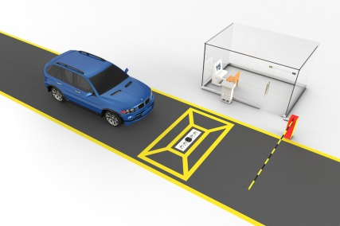
25 | 移动式式车底检测系统 | PL-US-I | 应用范围： 1、机场、监狱、海关等政府部门，及大型公共场合停车场出入口用于检查进出车辆是否有违禁物品。 2、大型活动、会展进出入口处对于车辆进行安全检查。 3、用于安检、防爆、部队车辆底部的安全检查。 系统软件： 1、采用黑白线阵CCD扫描技术动态方式成像； 2、扫描分辨率：2048线CCD 3、底盘存储或载入时间：﹤1秒； 4、车底图像显示方式：大幅面横向显示； 5、底盘图像存储格式：标准BMP图像格式或JPEG； 6、系统界面语言：可定制； 7、显示分辨率：适应各种显示分辨率； 8、车底图像数据传输接口：网络RJ45； 9、场景图像显示：≥1路； 10、图像检索功能检验： 能按日期、时间、车牌号等信息检索以存储的车底及车牌图像。 11、车底图像分辨率：12000×6144 12、车底图像自动拍摄：当车辆以1-60km/h的速度通过车底扫描仪时，车辆经过之后，系统在1S内显示该图像，当车辆在车底扫描仪图像采集区域内静止一定时间后再继续通过车底扫描仪后，车底图像显示完整。 13、图像自动存储、删除功能：保存不少于1万张图片，对于过期的图片自动删除。 14、图像质量调整功能：可生产对车底或车牌图像进行饱和度、对比度、均衡、锐化调整；并进行放大缩小处理，且放大倍数达16级，并可对局部进行放大显示。 二：车底图像扫描仪、控制设备及环境适应性 1、扫描方式：全自动，非外部触发条件扫描方式 2、最大扫描速率：18kHz 3、检测车速：1-60km/h,建议≤30km/h； 4、视场角度：170度 5、扫描仪数据线：10 米；（可定制长度） 6、辅助照明：160W 6、照明组件：两颗单体密封LED面光源；寿命：50000h 7、车底图像扫描仪：采用独有的开放式宽视场车底图像采集技术设计 8、承载重量：大于15T 9、防水等级：IP68满足全天候工作 10、扫描装置重量：28KG 11、扫描装置体积：450×400×88mm 12、通信接口：RJ45 13、存储温度：-40°~+75° 14、工作温度：-10°~+60° 15、工作电压：110－240V AC,50－60HZ 16、内置后备电源：不接通交流电状态下，设备可通过UPS后备电源工作（选配） 三、系统主机服务器及显示器： 1、显示器：22寸真彩液晶显示器 2、CPU：INTEL 酷睿四核处理器 3、主板：专用主板 4、内存：DDR3，大于2GB 5、硬盘：500G高速硬盘 6、显卡：DDR3、192BIT独立图形卡 7、外观：铝合金复合材质 8、工作电压：AC220V 50/60Hz 9、工作电流：3A 10、数据传输线缆长度：10m 四、车牌识别系统（仅限国内） 1、标配1路车牌识别模块，可以选配扩展到2路或多路； 2、单字符识别准确率 ：≥99%； 3、平均识别时间：<20ms； 4、整牌识别准确率：≥95% 5、车牌图像允许水平倾斜角度：-10 ~ +10 度； 6、字符（汉字除外）识别准确率：≥93% 7、视频信噪比＞48db | 套 | 125000 | 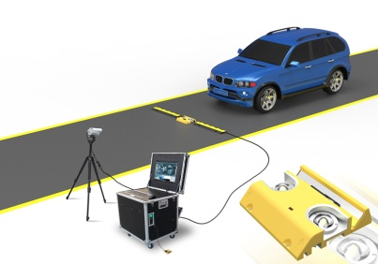
26 | 翻板式路障机 | PL-LZ | 路障机（又名阻车器）,按防护性能可分为双面防撞路障机和单面防撞路障机,均以液压能为动力实现翻转体的升降功能，可以抵挡两个方向的车辆冲撞，其主要作用是为部队、监狱、道路卡口、仓库、码头、部队、物流仓库、核电站、军事基地、政府要害部门等重点防范部门提供安全保障，防止未经允许的车辆强行闯入，具有很高的实用性、可靠性及安全性。 翻转式单面路障又分为带矛尖路障机和无矛尖路障机，整体结构分机座、翻转体、液压动力系统和电气控制系统组成。 路障机 材质：Q235碳素钢 颜色（选配）：黑黄、绿黄、红黄 警示：3M钻石反光贴膜 警示灯：亚克力防护、LED防水彩灯 上升时间：1~5秒（可调） 下降时间：1~5秒（可调） 拦截高度：500mm 尖刺：锥形、加硬钢 拦截面板：整板切割 拦截面板支撑：横梁和框架结构支撑 通过压力：可通行80吨~120吨以下货柜车 双层防锈处理：钢结构金属底漆 + 丙烯酸金属漆（船舶漆） 动力设备：重工业级-直线往复运动式液压缸（根据面板重量计算选定油缸） 动力传输系统：液压缸体内设升降末端缓冲装置 工作温度： 根据不同液压油选定 防护等级：IP68 排水设计：无底板全方面排水 重量：＞1.3吨 标准机体规格（起订3米，长度可订制） 订制长度、宽1000、高：(760mm+面板厚度） 液压站 机构形式：上置立式 电机：3HP*4P，三相380VAC（工业级） 功率：3.7KW. 冷却方式：自然冷却结构 工作温度：-35°~75° 电磁阀组合：电磁换向阀、电磁溢流阀、减压阀、调速阀 油箱容积：约60升 液压管：PT国际标准接口，1/2双层钢丝高压管 应急：支持备用手动上升，下降。 双动双油路手动泵：2.3ml/次（工业级） 控制系统 控制箱：喷粉工艺纯户外使用带液晶显示屏 自测程序：标配 试用期设定：标配 天黑天亮设定：标配 治安联动：标配 消防联动：标配 空气漏电开关 开关电源 升降遥控器：100米（标配） LED遥控器：2.4G 30米（标配） 线控开关：选配 | 套 | 市场价1米15000元 | 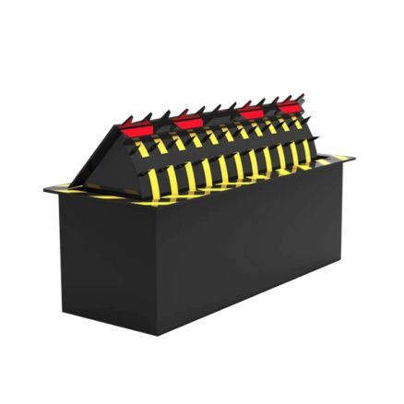
27 | 液压升降柱 | PL-SJZ | 技术参数 1.系统控制 ：一体式电动液压驱动 2.抗静压能力：70吨 3、通过压力：可通过120吨以下货柜车。 4、额定电压：AC220V 50Hz。 5、系统动力功率(w)：350W。 6、上升时间：3-4S 7、下降时间：3-4S 8、工作温度：-35℃~75℃（适合）。 9、存储环境：-10℃~65℃, 防雨防潮防尘。 10、材质：304不锈钢 11、升降柱体高度：600mm 12、标准厚度：6mm 13、直径选择：219mm 14、箱体尺寸：420*420*1130 15、内部结构：带承重钢梁柱，防撞钢梁柱，4根导航杆 16、一体电动机芯：行程600mm,油缸全程外径60mm,杆直径16mm. 17、国标304不锈钢6k镜面柱体 18、带LED灯（亚克力灯圈） 19、钻石级3M反光贴膜 20、联动装置接口（交通灯,报警器，车牌识别，地感，红外，道闸，车辆检测器） 21、在停电的情况下可以手动下降 22、防护等级：IP68 23、柱体内部液压缸采用纯铜材质（非铝） 24、柱体内部配件喷塑防腐处理，防腐年限20年以上 25、超高亮警示灯类别设定 26、天亮时间设定 27、天黑时间设定 28、过车延时确认阀值设定 控制系统组成部件 1、PLC控制编程命令控制系统 2、220V电源开关 3、控制电磁阀24V 4、遥控器范围50M以内 5、控制箱显示文本可调节（上升，下降，起动，时间控制调节） 6、显示文本带中英文双语言 7、PLC内置加密系统 8、消防联动编程 9、治安联动编程 | 根 | 9000 | 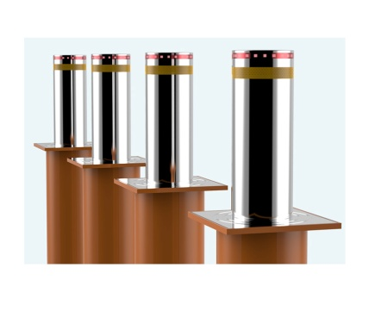
28 | 台式双屏访客机 | PL15A | PL15A台式双屏访客机，外形简洁、时尚；采用钣金机身，表面喷漆处理；内置Mini ITX工控机，主屏采用15.6英寸十点电容触摸显示屏，副屏采用12.1英寸液晶显示屏，集成了二代身份证/IC卡二合一阅读器、凭条打印机、人像摄像头、二维码扫描仪以及测温模块（选配）等功能部件；设备集成度高，功能全面，适应性强； 产品特点 触摸显示功能 15.6英寸主显示屏，1920*1080分辨率 主屏十点触控操作，可替代键鼠操作 12.1英寸副显示屏，1024*768分辨率 凭条打印功能 支持会客凭证打印 支持打印模板编辑 58mm宽热敏打印凭条 证件读取功能 支持自动读取二代身份证和IC卡 符合ISO14443 Type B标准 自动提取证件信息 自动扫码功能 采用30万像素CMOS器件拍照扫码 图形分辨率640*480 识读精度≥5mil 可解码能力大多数一维条码以及二维码 人像拍照功能 采用200万像素摄像头 支持自动白平衡 支持逆光补偿 支持宽动态处理 人证比对功能（选配） 支持人脸追踪 比对阈值可调 拍摄高度/角度可任意调节 测温功能（选配） 支持自动测温 测温高度/角度可任意调节 语音通话功能（选配） 内置单路语音通话模块，结合话机实现与被访人通话确认是否接待访客 自动拨号，支持内外线拨号（需外接电话线） | 台 | 26000 | 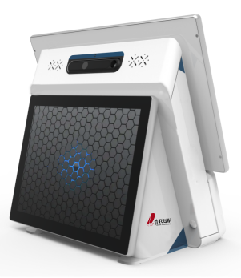
29 | 立式双屏访客机 | PL27A | PL27A立式双屏访客机，立式访客机，外形高端、大气；采用钣金机身，表面喷漆处理；内置内置Mini ITX工控机，采用27英寸十点电容触摸显示屏，集成了二合一身份证阅读器（身份证及IC卡）、人像双目摄像头设备集成度高，功能全面，适应性强； 产品特点 触摸显示功能 27英寸主显示屏，1920*1080分辨率 十点电容触控操作，可替代键鼠操作 证件读取功能 支持自动读取二代身份证 支持读取二代身份证物理卡号，M1卡等IC卡 符合ISO14443 Type B标准 自动提取证件信息 人像拍照功能 采用300万双目像素摄像头 支持自动白平衡 支持逆光补偿 支持宽动态处理 人证比对功能（可选） 支持人脸追踪 支持活体检测 比对阈值可调 拍摄角度可调节 | 台 | 38000
1、报价单含发票、包装费、运输费； 2、购买产品三个月之内，产品出现质量问题，经我公司技术部鉴定属实，一律提供更换。二年之内免费维修，终身维护。
公司名称：北京普联远航电子技术有限公司 姓名：谭明明 联系电话：13031118097

